Φύλλο1
Υπολογισμός Αλεξίπτωτου τύπου Cross - Ursa Minor

Ταχύτητα πτώσης V: | 8 | m/sec | Για CanSat από 8 - 11 m/s
Μάζα δορυφόρου m: | 0.35 | Kg |  |  | Δοκιμή άλλης μάζας: |  | Kg
Πυκνότητα αέρα ρ: | 1.22 | Κg/m3
Συντελεστής αντίστασης Cd: | 0.8 | Για cross chute

Επιφάνεια Α = | 0.11 | m2 | A= (2*m*g)/(ρ*Cd*V2) |  |  | g : επιτάχυνση της βαρύτητας 9,81m/sec2
 | 1099.35 | cm2

Επιφάνεια τμημάτων: | 219.87 | cm2 | Πλευρά: | 14.83 | cm
Πλάτος λωρίδας W: | 14.83 | cm
Μήκος λωρίδας L: | 44.48 | cm
Επιφάνεια θόλου: | 1099.3532275 | cm2

Ταχύτητα πτώσης επαλ. : | 8.00 | m/sec | V=SQRT((2*m*g)/(A*ρ*Cd))

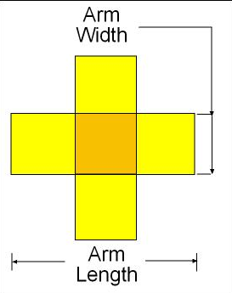
 |  |  |  |  |  | Ύψος: | 1000 | m
 |  |  |  |  |  | Χρόνος πτώσης : | 125 | sec

